CONFIRMACION DE CITAS
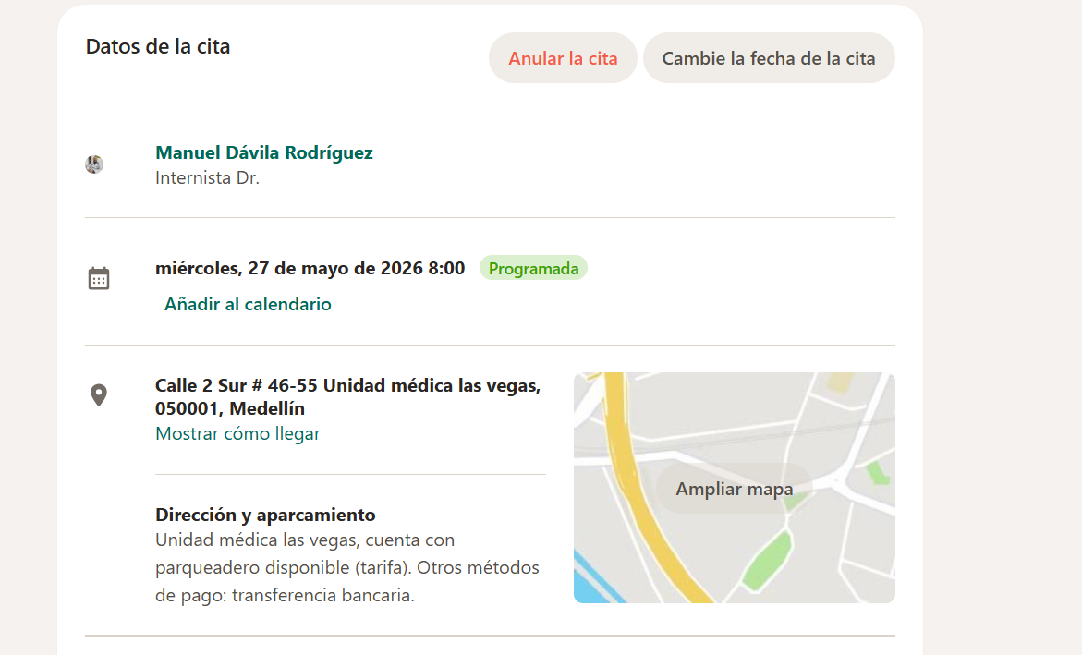
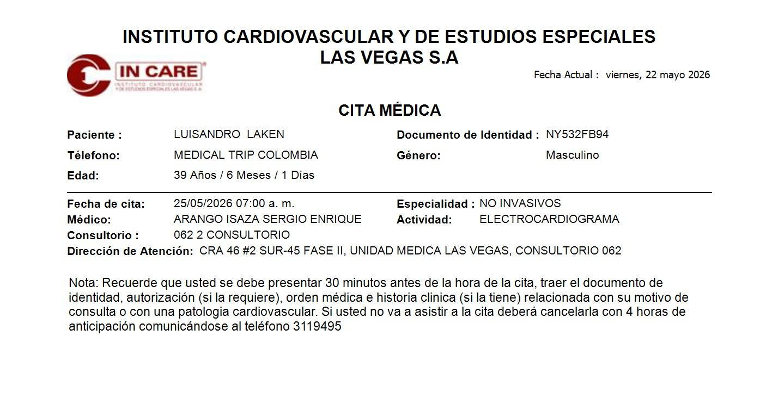
 | TOMOGRAFIA DE ABDOMEN Y PELVIS
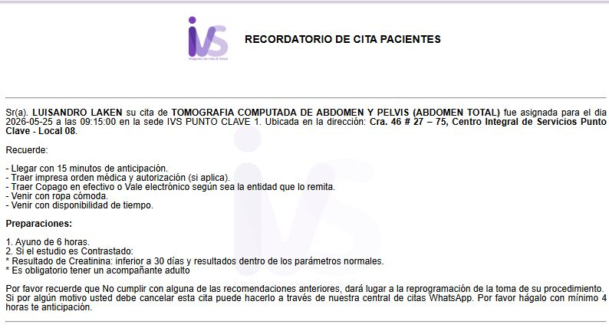

 |  | Carrera 46 No 27 - 75

 | RADIOGRAFIA DE TORAX
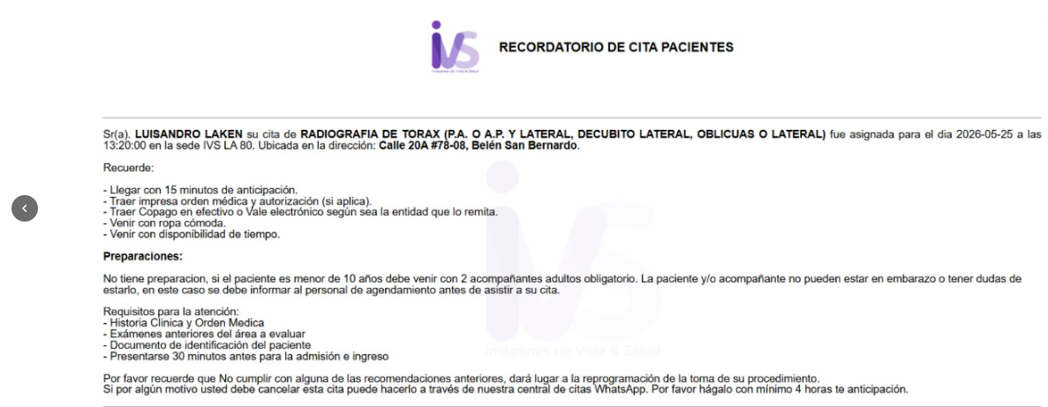

MEDICO INTERNISTA |  |  | ELECTROCARDIOGRAMA

